Page de garde
GRILLES D'AUTODIAGNOSTIC
GENERATEUR DE MESURAGES DES POLLUANTS DE L'AIR

Ce classeur reprend en grande partie les grilles d'autodiagnostic élaborée par le CEREMA ( https://www.cerema.fr/fr/actualites/reglementation-qualite-air-interieur-qai-etablissements#toc-documents-ressources) . Sa mise en forme sous tableur permet une facilité d'usage notamment en terme d'évolution des informations à renseigner et de transformation du recollement des informations propres à chaque établissement

La saisie d'une réponse pour chaque question se fait par un " x " dans la colonne OUI, NON ou SO (Sans Objet). Un code couleur apparaît et permet de visualiser, par question, par chapitre et aussi par grille ce qui est problématique ou non au sein de l'établissement.

Certaines réponses à des questions plus spécifiquement liées aux polluants de l'air vont générer un renseignement automatique d'un mesurage de polluants de l'air à mettre en œuvre dans l'établissement. Exemple : Répondre en cochant "x" dans la colonne OUI à la question A.5 " Proximité avec un axe routier à Trafic Moyen Journalier Annuel > 7000 véhicules jour dans un rayon de 200 m " va automatiquement générer une indication visuelle de mesurage du Benzène intérieur et extérieur dans la feuille "Mesurages de polluants".

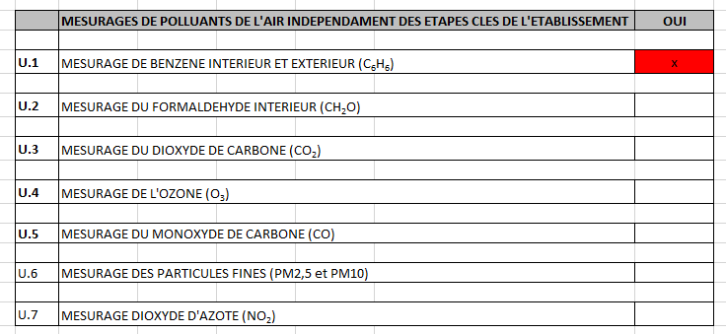

Philippe DAVRAINVILLE Technicien Qualité Sanitaire des Bâtiments Direction des Bâtiments du Département de la Haute-Vienne Version 1.0 - mars 2026

